Sheet1
 |  |  |  | QUOTATION

 | CLIENT |  | LANEIGE VIETNAM
 | Address
 | Contact Person |  | Ms OANH | Email:
 | Project
 | Date |  | 2021-09-12

 | Timeline | No. | Description | Unit | Quantity |  | Total | Note
 | 2021-12-01 | 1 | Lên Kế hoạch cho chiến dịch | Gói | 1 |  |  | Lập kế hoạch truyền thông trên các kênh và content để reach được KPI
 |  | 2 | Gói TRY FREE + REVIEW | Lần | 2 | 3,000,000 | 6,000,000 | 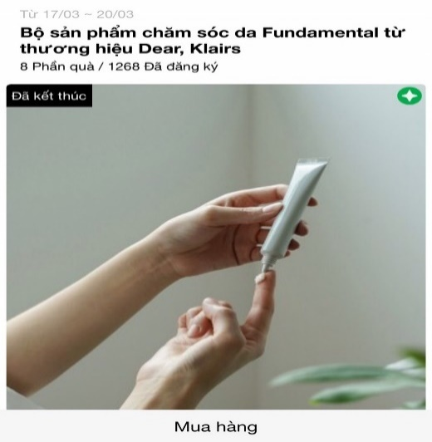 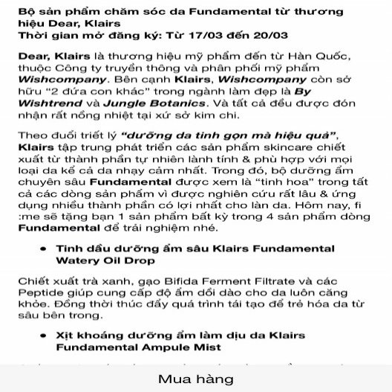 | Tháng 1 về website (Mall) Game dẫn link về website
 |  |  | Design template TRY dựa trên materials của nhãn hàng
 |  |  | Sáng tạo nội dung TRY dựa trên mô tả sản phẩm của nhãn hàng
 |  |  | Packaging và gửi sản phẩm TRY cho các Piers
 |  |  | Remind post trên Fanpage ClubPiaf | Post | 2 | 1,800,000 | 3,600,000 | https://www.facebook.com/clubpiaf.vn/posts/1110871909431691
 |  | 3 | Gói PRODUCT PROMOTION post ( Design template dựa trên materials của nhãn hàng) ) | Gói | 1 | 4,500,000 | 4,500,000 | https://www.facebook.com/clubpiaf.vn/posts/958567681328782
 |  | 4 | Gói MINIGAME trên Fanpage | Gói | 1 | 4,500,000 | 4,500,000 | Minigame trên Fanpage để đẩy piers về trang mua hàng của nhãn hàng https://www.facebook.com/clubpiaf.vn/posts/1116822802169935

 |  |  | Sáng tạo nội dung minigame dựa trên mô tả sản phẩm của nhãn hàng
 |  |  | Design template TRY dựa trên materials của nhãn hàng
 |  | 5 | Gói digital ads cơ bản

 |  |  |  | Total costs |  |  | 18,600,000
 |  |  |  | Service Fee (5%) |  |  | 930,000
 |  |  |  | Sub Total |  |  | 19,530,000
 |  |  |  | VAT (10%) |  |  | 1,953,000
 |  |  |  | Total |  |  | 21,483,000
 | Total value in word:
 | Hai mươi mốt triệu bốn trăm tám mươi ba nghìn đồng

 | - Báo giá này có giá trị đến ngày 30/12/2021 - Báo giá chưa bao gồm các giá trị về voucher và sản phẩm sponsor cho TRY

 | CREATED BY |  |  | APPROVED BY
 | Signature
 | Full Name |  | Đinh Lệ Thanh
 | Title
 | Telephone |  | 0931 459 095
 | Email |  | dinhthanh.dmnc@gmail.com

DM&C COMPANY LIMITED
Golden Building, 10th Floor, 194 Dien Bien Phu Street, Ward 25, Binh Thanh District, Ho Chi Minh
Tax: 0314724148
ClubPiaf APP
 | IOS: https://apps.apple.com/vn/app/fime/id1453369162
 | Android: https://play.google.com/store/apps/details?id=vn.fime.dmnc.method
Facebook: https://www.facebook.com/clubpiaf.vn
THANK YOU FOR CHOOSING CLUBPIAF!

